信用交易
融资融券市场交易数据统计(2025-04-08)

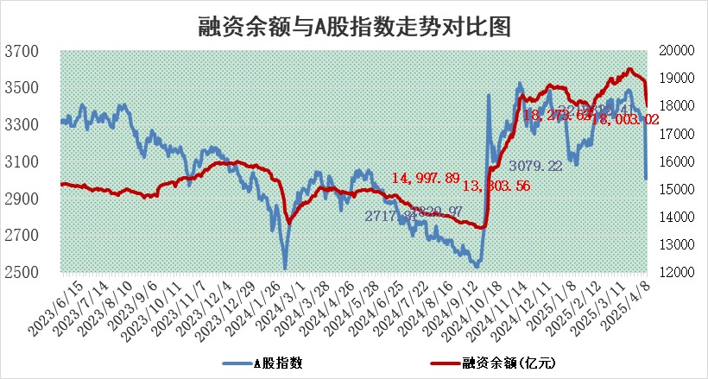
标的证券 | 融资融券余额（亿元） | 融资余额（亿元） | 融券余额（亿元） | 融资买入额（亿元） | 融资融券规模变化（亿元） | 融资余额增幅(‰) | 融券余额增幅(%)
统计数据 | 18,159.04 | 18,003.02 | 105.27 | 1,160.25 | -381.70 | -20.95 | 4.44

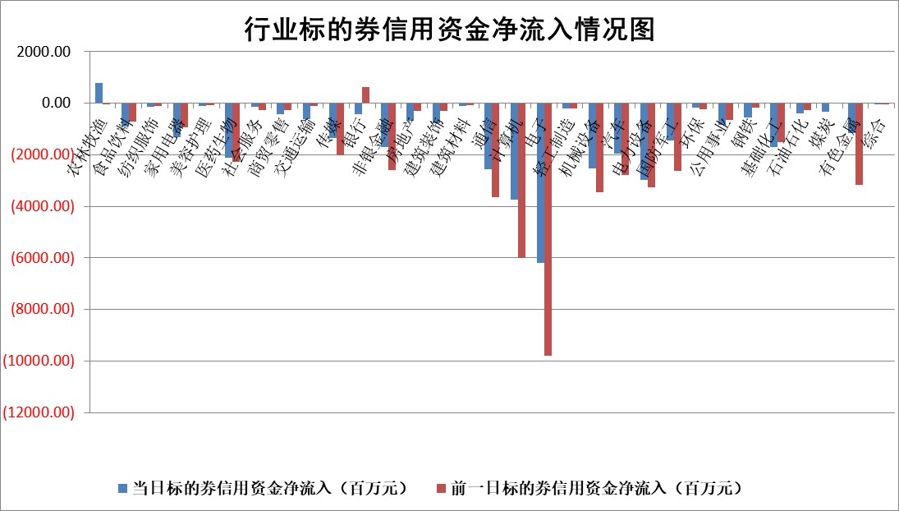

标的基金代码 | 标的基金简称 | 融资余额/市值(%) | 融资余额增幅(%) | 融资买入额/成交金额(%) | （融资余额净增额-融券余额净增额）/市值(‱) | 融券余额降幅(%) | ABS[（融资余额净增额-融券余额净增额）/市值净增额-1](%)
159902 | 华夏中小板ETF | 0.00 | 0.00 | 0.00 | 0.00 | 0.00 | 100.00
159915 | 易方达创业板ETF | 3.30 | -1.83 | 162027.62 | -6.17 | -5.16 | 102.26
159919 | 嘉实沪深300ETF | 0.76 | 0.17 | 1.64 | 0.06 | -12.22 | 99.99
159920 | 华夏恒生ETF | 37.27 | -0.25 | 29.94 | -9.23 | 0.00 | 78.72
159922 | 嘉实中证500ETF | 0.66 | 2.44 | 7.27 | -0.67 | -15.86 | 100.19
159925 | 南方沪深300ETF | 0.53 | 7.31 | 0.34 | 3.60 | -0.38 | 111.86
159928 | 消费ETF | 2.45 | -4.83 | 3.61 | -12.37 | 5.38 | 103.05
159934 | 易方达黄金ETF | 37.48 | -0.79 | 3.45 | -29.92 | 0.00 | 109.71
159939 | 全指信息技术ETF | 1.26 | -5.78 | 12.24 | -7.20 | 15.88 | 95.01
159940 | 全指金融地产ETF | 0.35 | 0.01 | 0.00 | 0.00 | 0.00 | 100.00
159995 | 半导体芯片ETF | 3.08 | 0.07 | 353.32 | 0.22 | -0.01 | 100.20
159997 | 天弘中证电子ETF | 2.79 | -5.71 | 3.83 | -16.88 | 2.00 | 92.41
159998 | 天弘中证计算机主题ETF | 0.94 | -8.37 | 0.03 | -8.57 | 0.00 | 85.33
510050 | 华夏上证50ETF | 2.28 | -4.50 | 207.61 | -13.01 | -123.49 | 102.09
510180 | 华安上证180ETF | 0.43 | -4.10 | 3.05 | -1.95 | -18.13 | 101.24
510880 | 华泰柏瑞红利ETF | 0.89 | -0.37 | 4.41 | -0.26 | 20.12 | 100.13
510900 | 易方达恒生H股ETF | 41.65 | -0.07 | 4.24 | -2.73 | 0.00 | 233.33
511010 | 5年期国债ETF | 2.42 | -3.68 | 0.15 | -9.22 | 0.00 | 109.66
511380 | 可转债及可交换债券ETF | 2.66 | 1.95 | 103.90 | 5.08 | 0.00 | 107.25
512000 | 全指证券ETF | 6.85 | -4.74 | 10.86 | -33.03 | 6.12 | 215.18
512010 | 沪深300医药卫生ETF | 5.67 | -0.56 | 90.70 | -3.09 | 0.62 | 104.91
512070 | 沪深300非银ETF | 3.53 | -3.86 | 240.88 | -14.21 | -2.02 | 133.94
512400 | 南方中证申万有色金属ETF | 2.23 | -11.21 | 2.21 | -30.80 | -24.49 | 72.74
512580 | 广发中证环保产业ETF | 0.92 | -2.50 | 0.05 | -2.35 | 0.00 | 101.68
512660 | 国泰中证军工ETF | 2.71 | 5.36 | 18.69 | 13.76 | -0.69 | 96.89
512800 | 华宝中证银行ETF | 5.43 | -3.94 | 2.14 | -22.21 | 0.19 | 118.01
512980 | 广发中证传媒ETF | 1.69 | 1.69 | 308.01 | 5.04 | 14.23 | 87.63
515030 | 华夏中证新能源汽车ETF | 2.07 | 2.27 | 4.39 | 6.47 | 14.51 | 103.92
515050 | 华夏中证5G通信主题ETF | 2.01 | 11.42 | 7.09 | 19.33 | -41.92 | 103.44
515070 | 华夏中证人工智能ETF | 3.47 | 6.07 | 12.01 | 19.88 | 0.00 | 103.72
标的股票比较指标 |  | 融资余额/流通A股市值(%) | 融资余额增幅(%) | 融资买入额/成交金额(%) | （融资余额净增额-融券余额净增额）/流通A股市值(‱) | 融券余额降幅(%) | ABS[（融资余额净增额-融券余额净增额）/流通A股市值净增额-1](%)
前十名标的个股 |  | 鹏都农牧 | 神农科技 | 英集芯 | 敦煌种业 | 圣阳股份 | 中科蓝讯
 |  | 东旭光电 | 实朴检测 | 美芯晟 | 神农科技 | 高澜股份 | 曼恩斯特
 |  | 威创股份 | 益客食品 | 广发证券 | 红宝丽 | 东利机械 | 阳光电源
 |  | 海印股份 | 华融化学 | 玉马遮阳 | 英集芯 | 金龙汽车 | 南山智尚
 |  | 广汇汽车 | 敦煌种业 | 汇成股份 | 实朴检测 | 吉宏股份 | 诺泰生物
 |  | 首航高科 | 宁沪高速 | 东山精密 | 长华化学 | 华人健康 | 华海诚科
 |  | 超华科技 | 长华化学 | 丰林集团 | 四方精创 | 国机精工 | 辰奕智能
 |  | 联络互动 | 红宝丽 | 康众医疗 | 明牌珠宝 | 赛诺医疗 | 禾川科技
 |  | 爱康科技 | 登海种业 | 福星股份 | 龙溪股份 | 中科金财 | 华昌化工
 |  | 长江健康 | 大宏立 | 浙海德曼 | 润阳科技 | 兆新股份 | 艾布鲁
后十名标的个股 |  | 联创股份 | 恒光股份 | 玉龙股份 | 强瑞技术 | 上海环境 | 第一创业
 |  | 香雪制药 | 久祺股份 | 中航产融 | 隆扬电子 | 新锦动力 | 上能电气
 |  | 华闻集团 | 华曙高科 | 迅捷兴 | 华阳智能 | 迪普科技 | 瑞松科技
 |  | 东方集团 | 华阳智能 | 北自科技 | 凯龙高科 | 蓝焰控股 | 乐惠国际
 |  | 中青宝 | 盐津铺子 | 致尚科技 | 曼恩斯特 | 中国通号 | 强瑞技术
 |  | 晨鸣纸业 | 华峰铝业 | 欧菲光 | 永鼎股份 | 中国交建 | 浙海德曼
 |  | 中航电测 | 迪普科技 | 概伦电子 | 神剑股份 | 澳柯玛 | 鼎捷软件
 |  | 海通证券 | 邵阳液压 | 贵州燃气 | 华铁应急 | 广州酒家 | 朗科科技
 |  | 普利制药 | 瑞芯微 | 天洋新材 | 星帅尔 | 国轩高科 | 钱江摩托
 |  | 世纪华通 | 隆扬电子 | 联创股份 | 天山电子 | 陕鼓动力 | 天键股份
说明：1.以上普通交易数据和信用交易数据皆以交易日收盘后数据为基准；2.上述标的证券总数据只计算标的证券市场总数据，不包括从标的证券中调出去标的证券数据，所以与交易所公布的总值略有不同； 3.上述行业采用申万一级行业分类；4.以上标的基金和标的个股中比较的6个指标值中：前5个（从左至右）为正向指标，值越大排名越靠前；第6个为逆向指标，值越小，排名越靠前；5.第6个指标中ABS[]表示求绝对值，其主要用于考量信用资金相对净流入对股价相对净变化的贡献程度；6.数据来源：wind，交易所。

 |  |  |  | 证券代码 | 新增融资余额 | 融资买入额 | 融资买入增幅前10
 |  | 1 | 西部建设 | 002302 | 80643953 | 177472374 | 41%
 |  | 2 | 天键股份 | 301383 | 27855096 | 56831811 | 39%
 |  | 3 | 井松智能 | 688251 | 7040854 | 13763946 | 27%
 |  | 4 | 国电电力 | 600795 | 116116226 | 151740647 | 23%
 |  | 5 | 华立科技 | 301011 | 9342856 | 31199107 | 23%
 |  | 6 | 捷邦科技 | 301326 | 9066090 | 22350547 | 22%
 |  | 7 | 海利尔 | 603639 | 19864834 | 35520613 | 20%
 |  | 8 | 华研精机 | 301138 | 7597460 | 13339451 | 16%
 |  | 9 | 鹏辉能源 | 300438 | 83773067 | 304558811 | 16%
 |  | 10 | 建科股份 | 301115 | 7106455 | 29879412 | 15%

